国保税額試算
R5年度 |  |  |  |  |  |  | 長久手市福祉部保険医療課

長久手市では令和5年度国民健康保険税の税率等の改正を予定しています。
この税額は改正後の税率で試算したものですが、今後、変更となる場合があります、ご了承ください。

 | R5年度長久手市国民健康保険税【試算】

・国民健康保険に加入されますと、資格取得月から国民健康保険税が課税されます。 ・加入は世帯単位です。 ・さかのぼって国保に加入された場合も、手続きした月からではなく、資格取得月から課税されます。 ・試算結果は、実際の決定税額ではありません。あくまで参考としてご利用ください。

 | 色がついているセルに入力すると、保険税額の試算ができます。
 | 所得がなくても、年齢区分は必ず入力してください。
 | 国保加入者 |  | 年齢 | 所得金額 |  | 基準総所得金額 （所得金額-430,000） |  |  | 年齢区分
 | 世帯員 | Ａ |  | 0 |  | 0 |  |  | 未就学児
 | 世帯員 | Ｂ |  |  |  | 0 |  |  | 小学生～39
 | 世帯員 | Ｃ |  |  |  | 0 |  |  | 40～64
 | 世帯員 | Ｄ |  |  |  | 0 |  |  | 65～74
 | 世帯員 | Ｅ |  |  |  | 0
 | 世帯員 | Ｆ |  |  |  | 0
 |  |  |  | 合計（A） |  | 0

①所得割 | 医療分 |  | 0 | 円（A)× | 6.75 | ％＝ | 0 | 円
 | 後期支援分 |  | 0 | 円（A)× | 2.70 | ％＝ | 0 | 円
 | 介護分 | ※1 | 0 | 円（A)× | 2.28 | ％＝ | 0 | 円

②均等割 | 医療分 |  | 29,300 | 円× | 0 | 人＝ | 0 | 円
 | 医療分(未就学児) | ※2 | 14,650 | 円× | 0 | 人＝ | 0 | 円
 | 後期支援分 |  | 11,400 | 円× | 0 | 人＝ | 0 | 円
 | 後期支援分(未就学児) | ※2 | 5,700 | 円× | 0 | 人＝ | 0 | 円
 | 介護分 | ※1 | 11,900 | 円× | 0 | 人＝ | 0 | 円

③平等割 | 医療分 |  |  |  |  |  | 19,000 | 円
 | 後期支援分 |  |  |  |  |  | 7,400 | 円
 | 介護分 | ※1 |  |  |  |  | 0 | 円

 | ①+②+③-（100円未満の端数）＝
 | 医療分 |  | 19,000 | 円 | （上限65万円）
 | 後期支援分 |  | 7,400 | 円 | （上限22万円）
 | 介護分 | ※1 | 0 | 円 | （上限17万円）
 | 合計 |  | 26,400 | 円 | （月額 | 2,200 |  | 円）
 |  | (年間の保険税です）
※1･･･介護分について
介護保険の負担分で、40歳を迎えた月から65歳を迎える月の前月まで加算します。
※2･･･未就学児の均等割軽減について
未就学児(小学校入学前の子ども)にかかる均等割額の2分の1が軽減されます。

 | あなたの世帯の今年度の国保税は、 |  |  |  |  |  | 各種軽減や減免は反映されていません。(未就学児の軽減を除く。)
 |  | 年額 | 26,400 |  | 円 | です。

所得金額について
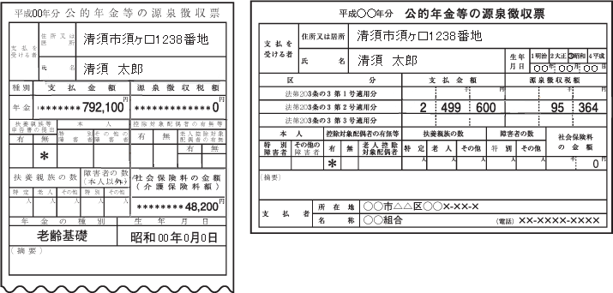
国民健康保険に加入される方それぞれ入力してください。

（A）源泉徴収票をもらっている方
給与収入のみの方で年末調整がお済みの方は、源泉徴収票の「給与所得控除後の金額」を入力してください。

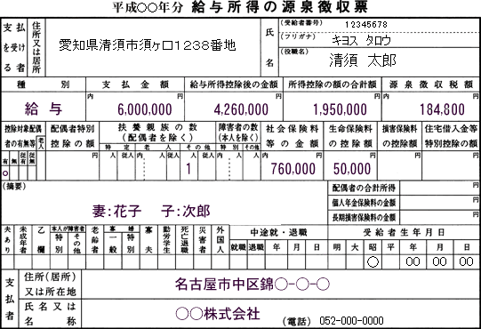
愛知県長久手市岩作城の内60番地1
長久手 太郎

4,360,000

（B）確定申告をされた方
 | 所得税の確定申告書第一表の所得金額合計額（確定申告書Ａの場合は⑧、Ｂの場合は⑫）を入力してください。
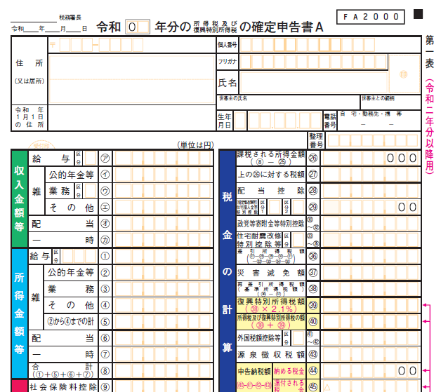
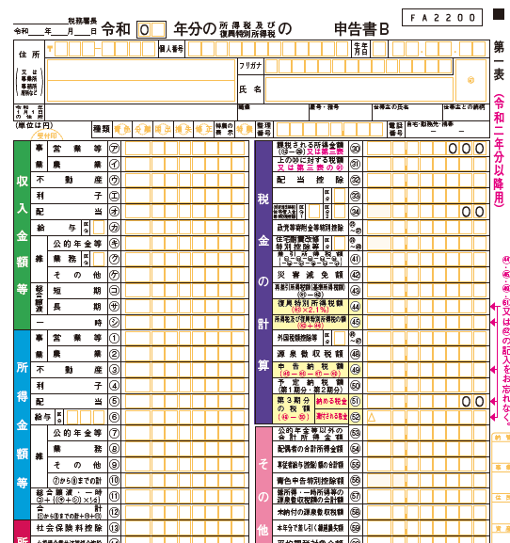

 | 分離申告（譲渡、株、山林）された方
 | 【損失のない方】
 | 申告書第三表所得金額の合計を第一表所得合計⑫に加算してください。
 | 【損失のある方】
 | ◇他の所得と損益通算できる方
 | 損益通算後の所得を第一表所得合計⑫に加算してください。
 | 損失が残った場合は、損失分は０円とみなされます。
 | ◇他の所得と損益通算できない方
 | 損失分は０円とみなされます。

 | 損益通算の詳細は、国税庁ホームページをご確認ください。

 | 【国税庁ホームページ 損益通算】
 | https://www.nta.go.jp/taxes/shiraberu/taxanswer/shotoku/2250.htm

（C）年金を受給している方
年金収入のみで確定申告をしていない方は、年金支払金額から所得額を算出してください。
次のシート［給与所得、年金等の雑所得の算出方法］をご覧ください。

